Gen
Novembre 2018- Aula B - Lente Didattica
Lunedì | Martedì | Mercoledì | Giovedì | Venerdì | Sabato | Domenica
 |  |  | 1900-01-01 | 1900-01-02 | 1900-01-03 | 1900-01-04

5 - 14.00 - 15.30 Aula C Lente Didattica | 1900-01-06 | 7 - 16.00 - 19.00 | 1900-01-08 | 1900-01-09 | 1900-01-10 | 1900-01-11
Internal Medicine: "Il rapporto tra medico e paziente" Prof. Luigi Pagliaro |  | (16.00-17.30) C.Mozzini: "M.tromboembolica e aterosclerosi: meccanismi comuni emergenti"
1900-01-12 | 1900-01-13 | 14 - 15.00 - 19.00 - Auletta Med.Int.C 6° piano | 1900-01-15 | 1900-01-16 | 1900-01-17 | 1900-01-18
 |  | (16.00-17.30) P.Minuz: "Linee guida per ipertensione arteriosa"
1900-01-19 | 1900-01-20 | 21 - 16.00 - 19.00 | 1900-01-22 | 1900-01-23 | 1900-01-24 | 1900-01-25
 |  | (16.00-17.30) A.Dalbeni: "Insufficienza renale acuta nel pz. Cirrotico"
1900-01-26 | 1900-01-27 | 28 - 15.00 - 17.30 | 1900-01-29 | 1900-01-30
 |  | (15.00-16.00)Caso Clinico (16.00-17.30)A.Dalbeni: "Commorbilità internistiche nel pz. Cirrotico"
 | Note:

Dicembre 2018 - AULA B - LENTE DIDATTICA
Lunedì | Martedì | Mercoledì | Giovedì | Venerdì | Sabato | Domenica
 |  |  |  |  | 1900-01-01 | 1900-01-02

1900-01-03 | 1900-01-04 | 5 - 15.00 - 17.30 | 1900-01-06 | 1900-01-07 | 1900-01-08 | 1900-01-09
 |  | Simposio Prof. Zamboni |  | Simposio Prof. Ferrari
1900-01-10 | 1900-01-11 | 12 - 15.00 - 17.30 | 1900-01-13 | 1900-01-14 | 1900-01-15 | 1900-01-16
 | Simposio Prof. Zamboni | (15.00-16.00) Caso Clinico (16.00-17.30) L.Fondrieschi: "La Sincope: Aspetti clinici"
1900-01-17 | 1900-01-18 | 19 - 15.00 - 17.30 | 1900-01-20 | 1900-01-21 | 1900-01-22 | 1900-01-23
 |  | (15.00-16.00) Caso clinico (16.00-17.30) L.Fondrieschi e F. Morandi: "La Sincope: Aspetti diagnostici"
1900-01-24 | 1900-01-25 | 26 - 16.00 - 19.00 | 1900-01-27 | 1900-01-28 | 1900-01-29 | 1900-01-30

Note:

Gennaio 2019 - Aula C - LENTE DIDATTICA
Lunedì | Martedì | Mercoledì | Giovedì | Venerdì | Sabato | Domenica
 | 1900-01-01 | 1900-01-02 | 1900-01-03 | 1900-01-04 | 1900-01-05 | 1900-01-06

1900-01-07 | 1900-01-08 | 9 - 15.00-17.30 | 1900-01-10 | 1900-01-11 | 1900-01-12 | 1900-01-13
 |  | (15.00-16.00) Caso clinico (16.00-17.30) P.Minuz "Linee guida per Ipertensione arteriosa"
1900-01-14 | 1900-01-15 | 16 - 15.00-17.30 | 1900-01-17 | 1900-01-18 | 1900-01-19 | 1900-01-20
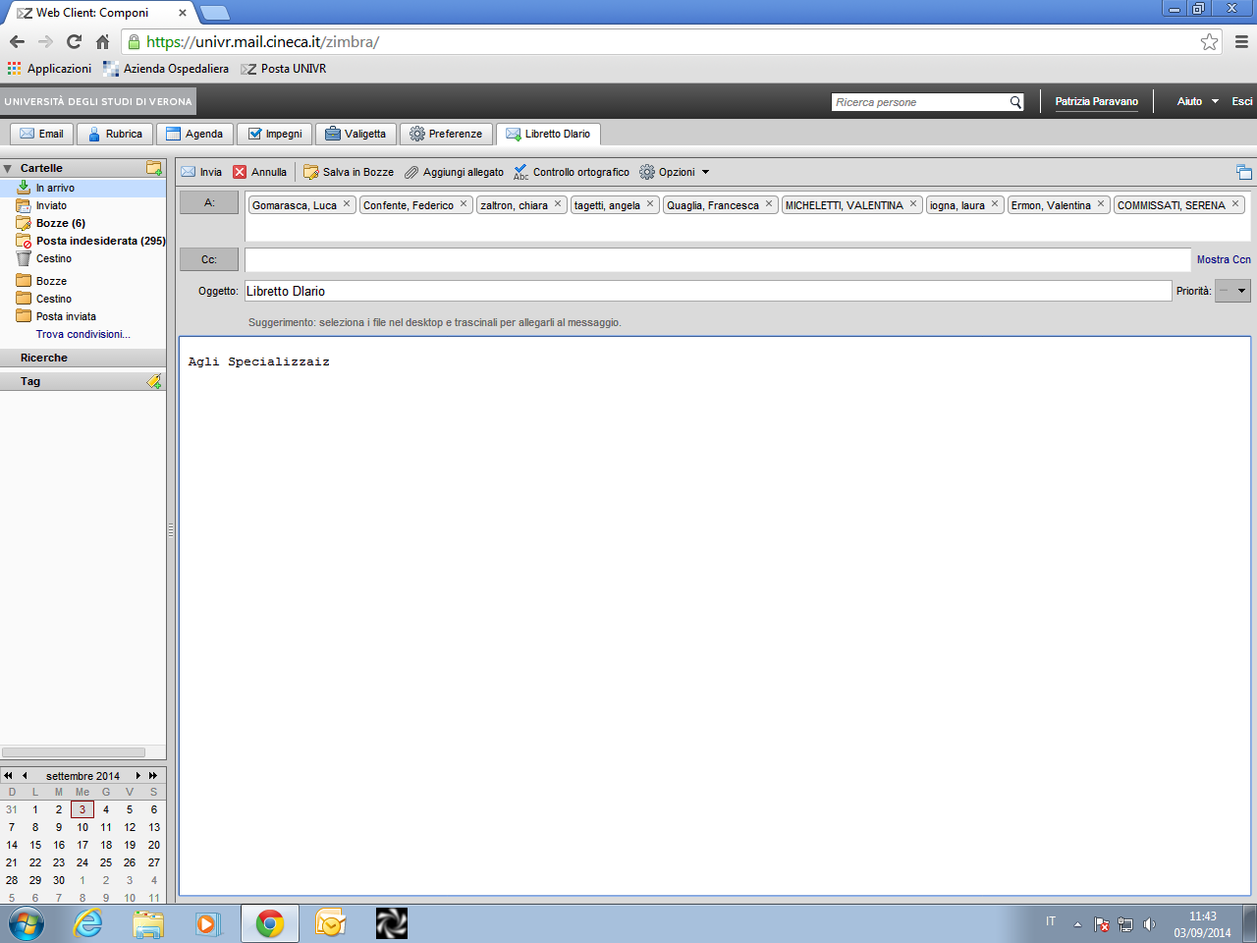
 |  | (15.00-16.00) Caso clinico (16.00-17.30) C.Fava "m. Cardiovascolari in gravidanza"
1900-01-21 | 1900-01-22 | 23 - 15.00-17.30 | 24 - 15.00 | 1900-01-25 | 1900-01-26 | 1900-01-27
 |  | (15.00-16.00) Caso clinico (16.00-17.30) E. Tinazzi: "Farmaci biotecnologici: luci ed ombre" | Aula F. Ist.Biol. G.Constantin:"La migrazione e l'attivazione dei leucociti durante le malattie infiammatorie croniche: aspetti patogenetici e terapeutici"
28 - 16.00 | 1900-01-29 | 30 - 15.00-17.30 | 1900-01-31
Aula C Ist.Biol. C.Laudanna: "Traffico leucocitario" |  | (15.00-16.00) Caso clinico (16.00-17.30) M.Pighi: "Argomenti di Cardiologia"
Note:

Febbraio 2019 - Aula C - LENTE DIDATTICA
Lunedì | Martedì | Mercoledì | Giovedì | Venerdì | Sabato | Domenica
 |  |  |  | 1900-01-01 | 1900-01-02 | 1900-01-03

04 - 15.00 | 1900-01-05 | 6 - 15.00-19.00 | 1900-01-07 | 1900-01-08 | 1900-01-09 | 1900-01-10
Aula F Ist. Biologici C.Sorio: "Organoidi intestinali e medicina personalizzata in Fibrosi Cistica" |  | (15.00- 16.00) Caso Clinico (16.00-19.00)E.Bonora: "Endocrinologia"
11 - 15.00 | 1900-01-12 | 13 - 15.00-19.00 | 1900-01-14 | 15 - 13.00-19.10 | 1900-01-16 | 1900-01-17
Aula F. Ist. Biologici M.Cassatella: "TBD" |  | (15.00-16.00) Caso clinico (16.00-17.30) Pighi: "Cardiologia" |  | Aula Magna "G.De Sandre" N.Martinelli: "Non la solita trombosi.. Non le solite terapie anticoagulanti"
18 - 15.00 | 1900-01-19 | 20 - 15.00-19.00 | 1900-01-21 | 22 - 14.30 | 1900-01-23 | 1900-01-24
Aula E Ist. Biologici F.Bazzoni: "miRNA in physiologic and pathologic immune response" |  | (15.00-16.00) Caso clinico (16.00-17.30) E.Tinazzi: "Approccio diagnostico terapeutico al dolore mialgico" |  | Aula1 Lente Didattica M.Cicoira: "Scompenso cardiaco cronico ed esercizio fisico"
25 - 14.00 | 1900-01-26 | 27 - 15.00-19.00 | 1900-01-28
Aula E . Ist.Biologicci S.Dusi: "Le cellule dendritiche: nuovi approcci classificativi e possibili utilizzi in medicina" |  | (15.00-16.00) Caso clinico (16.00-17.30) A.Fratta-Pasini: "Nuove linee guida per il trattamento delle dislipidemie"
Note:

Marzo 2019 - Aula C - LENTE DIDATTICA
Lunedì | Martedì | Mercoledì | Giovedì | Venerdì | Sabato | Domenica
 |  |  |  | 1900-01-01 | 1900-01-02 | 1900-01-03

1900-01-04 | 1900-01-05 | 6 - 15.00-19.00 | 07 - ore 14.00 | 1900-01-08 | 1900-01-09 | 1900-01-10
 |  | (14.00-16.00) E.Bonora: "Endocrinologia"(16.00-17.00) Caso clinico | Aula R.Vecchioni: "Verso l'accreditamento: appropriatezza ed algoritmi diagnostici nel paziente con connettivopatia autoimmune"
11 - 14.30-16.00 | 1900-01-12 | 13 - 15.00-19.00 | 1900-01-14 | 15 - 14.30 | 1900-01-16 | 1900-01-17
Internal Medicine University S.Minisola: "Il pz. anziano con frattura: un'emergenza internistica" |  | (15.00-16.00) Caso clinico (16.00-17.30) W.Spagnolli: "Modelli di gestione dei Reperti medici internistici" |  | Aula 1 Lente Didattica P. Moghetti e C Negri:"L'Esercizio fisico nelle malattie metaboliche"
1900-01-18 | 1900-01-19 | 20 - 15.00-19.00 | 21 - 16.30 | 1900-01-22 | 1900-01-23 | 1900-01-24
 |  | (15.00-16.00) Caso clinico (16.00-17.30) E.Tinazzi"Farmaci biotecnologici: luci ed ombre" | Aula B Lente Didattica U.Moretti: "Le reazioni avverse da farmaci e il sistema di segnalazione"
1900-01-25 | 26 - 16.30 | 27 - 15.00-19.00 | 1900-01-28 | 1900-01-29 | 1900-01-30 | 1900-01-31
 | Aula Magna "G.De Sandre" L.Cuzzolin: "L'uso off-label dei farmaci" | (15.00-16.30) P.Minuz: "Trattamento con farmaci antipiastrinici"
Note:

Aprile 2019 - Aula C - LENTE DIDATTICA
Lunedì | Martedì | Mercoledì | Giovedì | Venerdì | Sabato | Domenica
1 - 14.30 - 16.00 | 1900-01-02 | 3 - 15.00 - 19.00 | 1900-01-04 | 5 - 14.30 | 1900-01-06 | 1900-01-07
Aula B -Internal Medicine University F.Perticone: "Il rischio cardio-metabolico nel pz. Con BPCO |  | (16.00-17.30)G.Tassinari: "Controllo fisiologico pressione arteriosa" (17.30-19.10) V.Marafioti: "Corso E.C.G. di base" |  | Aula G Lente Didattica M.Zamboni, A. Rossi e F. Bordin: "Esercizio e Nutrizione nell'anziano sovrappeso- 1"
1900-01-08 | 1900-01-09 | 1900-01-10 | 1900-01-11 | 1900-01-12 | 1900-01-13 | 1900-01-14
 |  | (15.00-16.00) Caso clinico (16.00-17.30) F.Pizzolo: "Iperaldosteronismi primitivo" (17.30-19.10) V.Marafioti: "Corso E.C.G. di base" |  | Aula G Lente Didattica M.Zamboni, L.Dalle Carbonare e G. Dorelli: "Esercizio e Nutrizione nell'anziano Sovrappeso - "
15 - 14.30 -16.00 | 1900-01-16 | 17 - 15.00 - 19.00 | 1900-01-18 | 1900-01-19 | 1900-01-20 | 1900-01-21
Internal Medicine University R.Pontremoli: "Il rene nell'ipertensione arteriosa: vittima e colpevole" |  | (16.00-17.30)G.Tassinari: "Fisiologia del dolore" (17.30-19.10) V.Marafioti: "Corso E.C.G. di base"
1900-01-22 | 1900-01-23 | 24 - 15.00 - 19.00 | 1900-01-25 | 1900-01-26 | 1900-01-27 | 1900-01-28
 |  | (16.00-17.30) F.Bertoldo
1900-01-29 | 1900-01-30 | +

Maggio 2019 - Aula C - LENTE DIDATTICA
Lunedì | Martedì | Mercoledì | Giovedì | Venerdì | Sabato | Domenica
 |  | 1900-01-01 | 1900-01-02 | 1900-01-03 | 1900-01-04 | 1900-01-05

6 - 14.30 - 16.00 | 1900-01-07 | 8 - 16.00 - 19.00 | 1900-01-09 | 1900-01-10 | 1900-01-11 | 1900-01-12
Internal Medicine University F.Purrello: "La gestione della dislipidemia nel pz. Diabetico: efficacia e sicurezza" |  | (15.00-16.00) Caso clinico (16.00-17.30)S.De Marchi e A.Contro "Diagnosi dell'arteriopatia periferica"
1900-01-13 | 14 - 16.00 - 17.40 | 15 - 16.00 - 19.00 | 16 - 17.00- 18.30 | 17 - 9.30 - 17,45 | 1900-01-18 | 1900-01-19
 | Aula C Lente Didattica V. Marafioti: "Corso E.C.G. di base" | (15.00-16.00) Caso clinico (16.00-17.30)M.Prior "Clinica e trattamento dell'arteriopatia ostruttiva arti inferiori" | E.Tacconelli (Elda Righi): "Malattie Infettive"
1900-01-20 | 1900-01-21 | 22 - 16.00 - 19.00 | 23 - 17.00 18.30 | 24 - 9.30 - 17,45 | 25 - 9.30 - 13.45 | 1900-01-26
 |  | (15.00-16.00) Caso clinico (16.00-17.30) G.Zaza "Argomenti di nefrologia" | E.Tacconelli (Elda Righi): "Malattie Infettive" | 1° Congresso Nazionale Accademia di Geriatria Policlinico G.B. Rossi | 1° Congresso Nazionale Accademia di Geriatria Policlinico G.B. Rossi
1900-01-27 | 28 - 16.00 - 17.00 | 29 - 16.00 - 19.00 | 1900-01-30 | 1900-01-31
 | Aula C Lente Didattica V. Marafioti: "E.C.G. nel flutter e fibrillazione atriale" | (15.00-16.00) Caso clinico (16.00-17.30) G.Zaza "Argomenti di nefrologia"
Note:

Giugno 2019 - Aula C - LENTE DIDATTICA
Lunedì | Martedì | Mercoledì | Giovedì | Venerdì | Sabato | Domenica
 |  |  |  |  | 1900-01-01 | 1900-01-02

1900-01-03 | 1900-01-04 | 5 - 15.00 -19.00 | 1900-01-06 | 1900-01-07 | 1900-01-08 | 1900-01-09
 |  | (15.00-16.00) Caso clinico (16.00-17.30) D.Sacerdoti "Argomenti di Epatologia" (17.30 - 18.30) V.Marafioti: "E.C.G. nello stemi"
10 - 14.30 - 16.00 | 1900-01-11 | 12 - 16-00 - 18.30 | 1900-01-03 | 1900-01-14 | 1900-01-15 | 1900-01-16
Internal Medicine University W.Ageno: "Il trattamento del tromboembolismo nel pz. Internistico" |  | E.Tacconelli (Elda Righi): "Malattie Infettive"
1900-01-17 | 18 - 16.00 - 17.00 | 19 - 16.00 - 18.30 | 1900-01-20 | 1900-01-21 | 1900-01-22 | 1900-01-23
 | Aula B Lente Didattica V.Marafioti: " QT Interval long, short, o just correct?" | E.Tacconelli (Elda Righi): "Malattie Infettive"
1900-01-24 | 1900-01-25 | 26 - 16.00 - 18.30 | 1900-01-27 | 1900-01-28 | 1900-01-29 | 1900-01-30
 |  | (15.00-16.00) Caso clinico (16.00-17.30) D.Sacerdoti "Argomenti di Epatologia"
Note:

Settembre 2019 - Aula C - LENTE DIDATTICA
Lunedì | Martedì | Mercoledì | Giovedì | Venerdì | Sabato | Domenica
 |  |  |  |  | 1900-01-01 | 1900-01-02

1900-01-03 | 1900-01-04 | 5 - 15.00 -19.00 | 1900-01-06 | 1900-01-07 | 1900-01-08 | 1900-01-09

10 - 14.30 - 16.00 | 1900-01-11 | 12 - 16-00 - 18.30 | 1900-01-03 | 1900-01-14 | 1900-01-15 | 1900-01-16

1900-01-17 | 18 - 16.00 - 17.00 | 19 - 16.00 - 18.30 | 1900-01-20 | 1900-01-21 | 1900-01-22 | 1900-01-23
 | (16.00-17.00) V.Marafioti: Il Dilemma del QRS largo nella diagnosi della Tachicardia ventricolare
1900-01-24 | 1900-01-25 | 26 - 16.00 - 18.30 | 1900-01-27 | 1900-01-28 | 1900-01-29 | 1900-01-30

Note:

